【大学院用】入力シート（大学18期）
【注意事項】
家計基準の判定は、応募者の在籍大学等が行います。
※本ツールは、本制度への応募を目的とした使用に限ります。使用は在籍大学等内限りとし、目的外の使用、応募者やその保護者及び第三者への再配布、大学等HPへの掲載等は認められません。
官民協働海外留学支援制度～トビタテ！留学JAPAN 新・日本代表プログラム～【大学生等対象】 家計基準判定ツール 2026年度（第18期）応募用(大学院用） |  |  |  |  |  | 2025-03-01
本ツールは、本制度の家計基準を判定するためのものです。本制度の家計基準の判定結果が「家計基準内」であっても、
「第二種奨学金（在学採用）」の選考結果は異なる可能性がありますので、ご了承ください。
※入力にあたっては、別シート「入力例」もご覧ください。

Ⅰ．基本情報
黄色いセルは数値を入力、青いセルは該当するものを選択してください。左側の入力によっては右側に新たな質問が表示されます。
対象の年度（西暦４桁） ※申請する（申請した）年度、適格認定の場合は対象年度 |  |  | 2026 | 在籍校の設置者を選択してください。 | 私立
区分 |  |  | 春の大学院在学採用 | 通学形態を選択してください。 | 自宅外から通学
このファイルを開いた際に、ウインドウ上部に下のような黄色いメッセージが表示されることがあります。その場合、「編集を有効にする(E)」を押さないと入力を開始することができません。
このファイルを機構が案内している指定の掲載先からダウンロードしたことをご確認のうえ、「編集を有効にする(E)」を押して開始してください。
（メッセージは、Microsoft Excelのバージョン等によって異なります。）
申請した奨学金の種別※ |  |  | 第二種奨学金 |  | 第一種を優先する
生計維持者の数（人） |  |  | 2 |  | 父(養父を含む)
生計維持者の「子ども」の数（人） |  |  |  |  | 扶養されている
大学院の課程 |  |  | 修士課程 （博士前期・専門職大学院を含む） |  | 理工農系でない
Ⅱ．地方税情報
税情報を参照しながら、黄色いセルは数値を入力、青いセルは該当するものを選択してください。
課税証明書(所得証明書)は、2025年度[2024年分]のものを用意してください。
項番 | 項目 |  | 申込者本人 | 配偶者 ※いない場合入力不要 | 申込者本人
1.(1)① 2.(1)① | 合計所得金額（円）
1.(1)② | 本人該当区分 | 控除対象障害者 | 非該当 | 非該当 | 非該当
1.(1)③ |  | 控除対象寡婦・ひとり親 | 非該当 | 非該当 | 非該当
1.(1)④ | 生年月日
1.(1)⑤ | 2025年1月1日時点の生活保護法の 生活扶助の受給 |  | 受給していない | 受給していない | 受給していない
2.(1)② | 繰越控除額（円）
2.(1)④ | 配偶者控除等 |  | 非該当 | 非該当 | 非該当
2.(1)⑤ | 扶養控除情報 | 一般（人）
2.(1)⑥ |  | 特定（人）
2.(1)⑦ |  | 老人（人）
2.(1)⑧ | 16歳未満扶養親族（人）
3.(1)① | 課税所得額（課税標準額）（円）
3.(1)② | 市町村民税調整控除額（円）
3.(1)③ | 市町村民税調整額（円）
3.(1)④ | 市町村民税の課税者 |  | 政令指定都市でない | 政令指定都市でない | 政令指定都市でない
1.(2) | 地方税法第第295条第1項第2号の 非課税の基準 |  | 0 | 0 | 0
2.(1)③ | 総所得金額等（円） |  | 0 | 0 | 0
2.(1)⑨ | 扶養親族の数（人） |  | 0 | 0 | 0
2.(2) | 地方税法附則第3条の3第4項の 非課税限度（円） |  | 450,000 | 450,000 | 450,000
3.(2) | 貸与額算定基準額（円） |  | 0 | 0 | 0
4 | 世帯の貸与額算定基準額（円） |  | 0
＜家計基準が適格となる種別＞
「第二種奨学金の家計基準に適格」：家計基準内です。
「家計基準不適格」：家計基準外です。
 | 家計基準が適格となる種別 |  | 第二種奨学金の家計基準に適格

 |  |  |  | 家計基準判定結果 | 家計基準内

【大学院用】入力例（大学18期）
官民協働海外留学支援制度～トビタテ！留学JAPAN 新・日本代表プログラム～【大学生等対象】 家計基準判定ツール 2026年度（第18期）応募用(大学院用） |  |  |  |  |  | 2025-03-01 |  |  | 【課税証明書の例を用いた入力項目の案内】 |  | 2025-03-01
本ツールは、本制度の家計基準を判定するためのものです。本制度の家計基準の判定結果が「家計基準内」であっても、
「第二種奨学金（在学採用）」の選考結果は異なる可能性がありますので、ご了承ください。 |  |  |  |  |  |  | ツール入力項目等との対応関係を赤色()内の数字で説明します。
※入力にあたっては、別シート「入力例」もご覧ください。

(1)
Ⅰ．基本情報 |  |  |  |  |  |  | 【入力にあたって】
黄色いセルは数値を入力、青いセルは該当するものを選択してください。左側の入力によっては右側に新たな質問が表示されます。 |  |  |  |  |  |  | ・ | 本制度の家計基準の判定には、応募者の生計維持者それぞれの市町村民税の課税証明書（自治体によっては「所得証明書」。以下同様。）が必要です。応募申請に間に合うよう、余裕を持って課税証明書を用意することを応募者に周知してください。
対象の年度（西暦４桁） ※申請する（申請した）年度、適格認定の場合は対象年度 |  |  | 2026 | 在籍校の設置者を選択してください。 | 私立 |  | ・ | 下記の課税証明書は一例であり、特定の市町村のものではありません。課税証明書の書式は自治体によって大きく異なります。自治体により、例に記載されている項目が存在しなかったり、名称が異なったりする場合がありますので、課税証明書の記載内容に不明点がある場合は発行元の自治体にお問い合わせください。 ※「所得のみ記載されている証明書」や「税額のみ記載されている証明書」では、貸与額算定基準額は算定できません。
区分 |  |  | 春の大学院在学採用 | 通学形態を選択してください。 | 自宅外から通学
申請した奨学金の種別※ |  |  | 第二種奨学金 |  | 第一種を優先する |  | ・ | 本ツールは「トビタテ！留学JAPAN新・日本代表プログラム【大学生等対象】第18期（大学院用）」の応募専用ツールです。本ツールにご入力いただいて得られた結果と、第二種奨学金の実際の選考結果が相違する場合であっても、本機構はその責任を負いません。
 |  |  | 2 |  | 父(養父を含む) |  | ・ | ツール内部の詳しい計算方法については、本機構が別に公表している「支給額算定基準額・貸与額算定基準額の計算手順（確認シート）」もご覧ください。
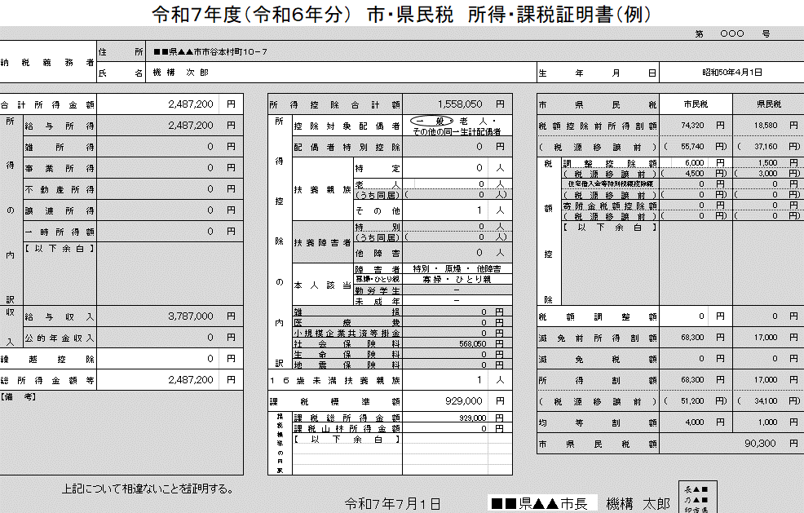
(4)
(5)・(6)
(7)
(9)
(10)
(11)～(13)
(14)
(15)
(16)
(17)
生計維持者の「子ども」の数（人） |  |  |  |  | 扶養されている
(2)
大学院の課程 |  |  | 修士課程 （博士前期・専門職大学院を含む） |  | 理工農系でない
Ⅱ．地方税情報
税情報を参照しながら、黄色いセルは数値を入力、青いセルは該当するものを選択してください。
(3)
課税証明書(所得証明書)は、2025年度[2024年分]のものを用意してください。
項番 | 項目 |  | 申込者本人 | 配偶者 ※いない場合入力不要 | 申込者本人
(4)
1.(1)① 2.(1)① | 合計所得金額（円） |  | 2,487,200
(5)
1.(1)② | 本人該当区分 | 控除対象障害者 | 非該当 | 非該当 | 非該当
(6)
1.(1)③ |  | 控除対象寡婦・ひとり親 | 非該当 | 非該当 | 非該当
(7)
1.(1)④ | 生年月日 |  | 1975-04-01
(8)
1.(1)⑤ | 2025年1月1日時点の生活保護法の 生活扶助の受給 |  | 受給していない | 受給していない | 受給していない
(9)
2.(1)② | 繰越控除額（円） |  | 0
(10)
2.(1)④ | 配偶者控除等 |  | 一般の控除対象配偶者 | 非該当 | 非該当
(11)～(13)
2.(1)⑤ | 扶養控除情報 | 一般（人） | 1
2.(1)⑥ |  | 特定（人） |  |  |  |  | 【各項目の説明】 |  |  | （参考）
2.(1)⑦ |  | 老人（人） |  |  |  |  | (1)(2) | 大学院の申し込みの場合、(2)で修士課程か博士課程かを選択します。 |  | 生計維持者について | JASSO
(14)
2.(1)⑧ | 16歳未満扶養親族（人） |  | 1 |  |  |  | (3) | 配偶者がいる場合は(３)において、以下(17)まで同様に入力してください。配偶者がいない場合は、（3）以下は入力不要です。
(15)
3.(1)① | 課税所得額（課税標準額）（円） |  | 929,000 |  |  |  | (4) | 課税証明書の「合計所得金額」を入力します。
(16)
3.(1)② | 市町村民税調整控除額（円） |  | 6,000 |  |  |  | (5)(6) | 課税証明書に記載されている方が、課税証明書における障がい者か、寡婦・ひとり親であれば、該当する旨を選択します。
3.(1)③ | 市町村民税調整額（円） |  |  |  |  |  | (7) | 課税証明書に記載されている方の生年月日を入力します。
(17)
3.(1)④ | 市町村民税の課税者 |  | 政令指定都市でない | 政令指定都市でない | 政令指定都市でない |  | (8) | 課税証明書に記載されている方がその税の年度の初日の属する年の１月１日に生活扶助を受給している場合、その旨を選択します。
1.(2) | 地方税法第第295条第1項第2号の 非課税の基準 |  | 0 | 0 | 0 |  | (9) | 課税証明書の「繰越控除」を入力します。証明書上に項目が存在しない場合、「合計所得金額」から「総所得金額等」を引いた額を入力します。
2.(1)③ | 総所得金額等（円） |  | 2,487,200 | 0 | 0 |  | (10) | 課税証明書で「配偶者控除」に該当している場合、その旨を選択します。（「配偶者特別控除」は関係しません。）
2.(1)⑨ | 扶養親族の数（人） |  | 2 | 0 | 0 |  | (11) | ～(14) 課税証明書の「扶養控除」の内訳（人数）及び(14)「16歳未満扶養親族」の人数を入力します。「その他」がある場合「一般」に数えます。
2.(2) | 地方税法附則第3条の3第4項の 非課税限度（円） |  | 1,470,000 | 450,000 | 450,000 |  | (15) | 課税証明書の「課税標準額」を入力します。証明書上に項目が存在しない場合、「課税総所得金額」など「課税○○金額」を全て合計した額を入力します。
3.(2) | 貸与額算定基準額（円） |  | 49,700 | 0 | 0 |  | (16) | 課税証明書の「市（区）町村民税の調整控除額」を入力します。「（都）道府県民税の調整控除額」や「税源移譲前の額」は入力しません。
4 | 世帯の貸与額算定基準額（円） |  | 49,700 |  |  |  | (17) | 課税証明書の発行者（市町村民税を賦課した地方公共団体）が政令指定都市である場合には、その旨を選択します。
(18)
 | 家計基準が適格となる種別 |  | 第二種奨学金の家計基準に適格 |  |  |  | (18) | 以上の手順を全ての生計維持者について入力すると、判定結果が表示されます。

 |  |  |  | 家計基準判定結果 | 家計基準内

